Portada


Antescedentes
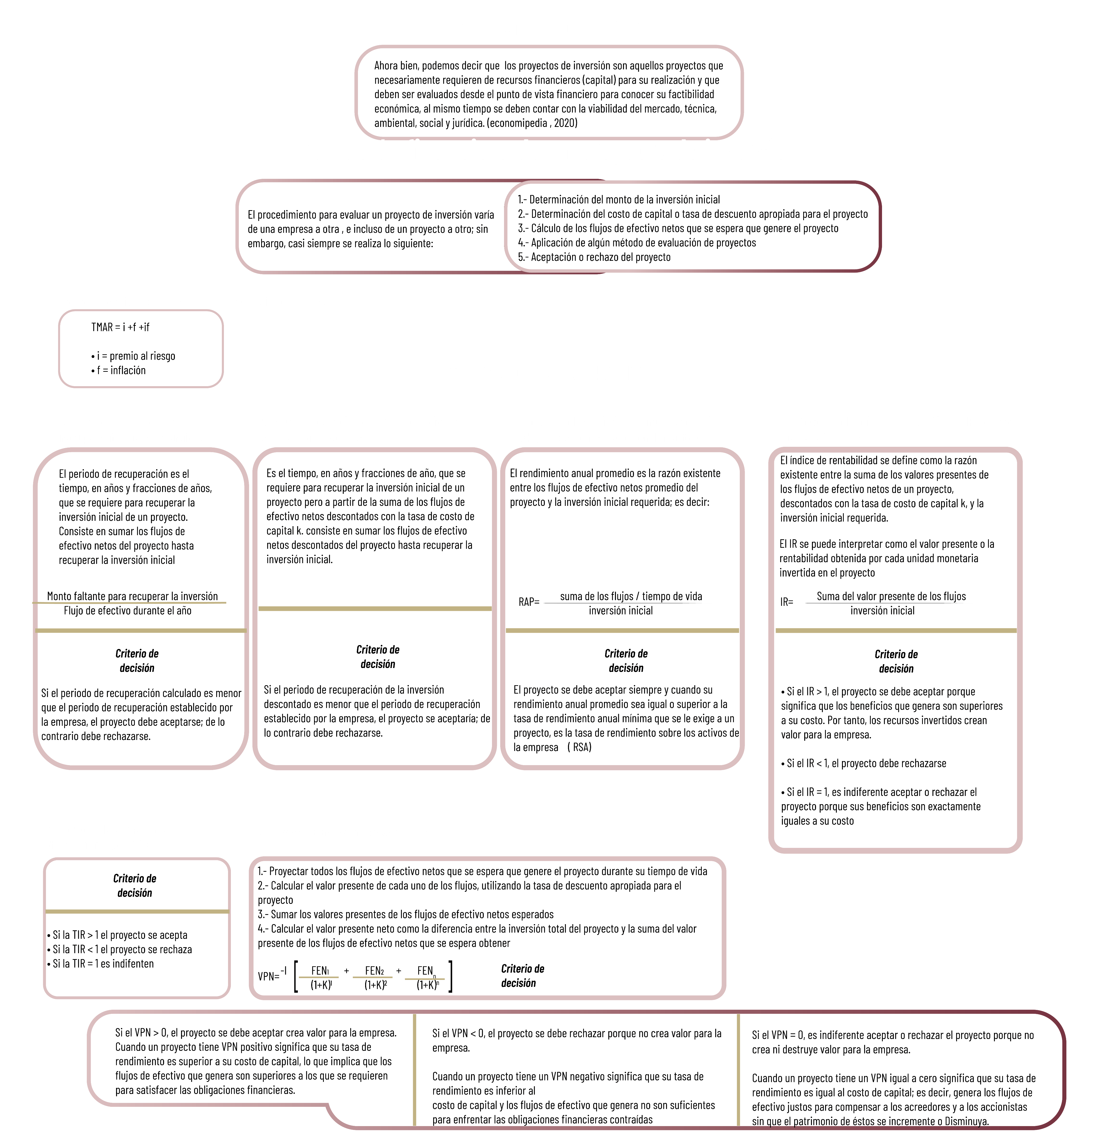

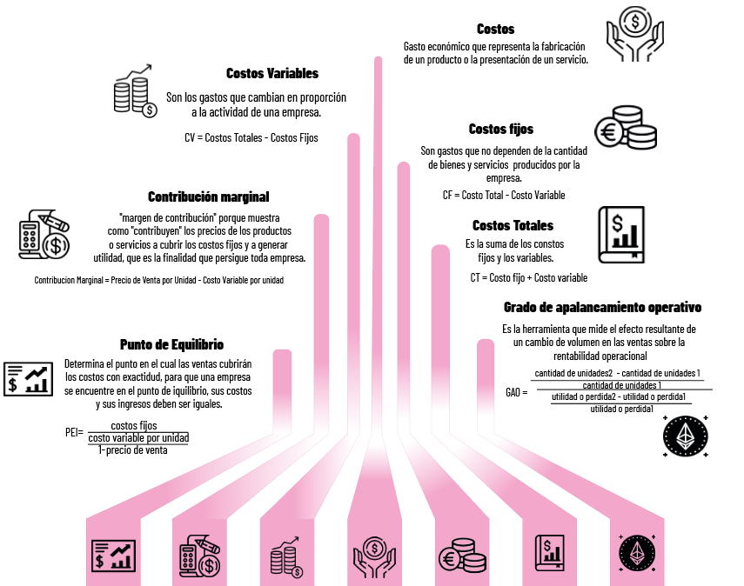
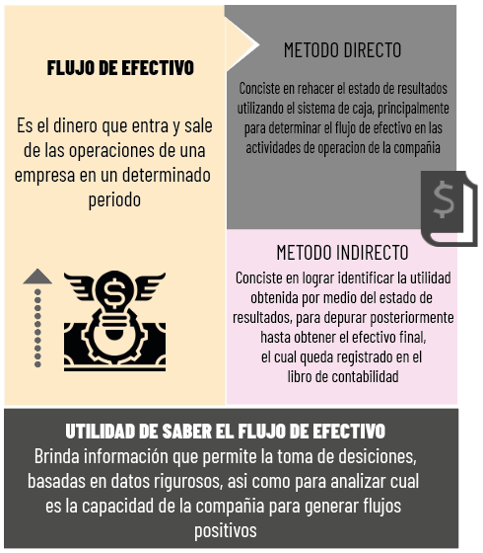

Actividad
Textiles Diana S.A de C.V
El licenciado Chávez Gerente de proyectos de la empresa Textiles Diana S.A de C.V, localizada en la Ciudad de México, se encontraba en mayo de 2019 en la Feria Textil de Guadalajara para contactar a los proveedores de maquinaria y equipo que requeriría la empresa para el proyecto del lanzamiento de una nueva línea de ropa para damas en el mercado de los Estados Unidos. Al llegar a su hotel encontró un informe que recientemente había enviado la Cámara de la Industria del Vestido sobre la entrada de China a la Organización Mundial de Comercio (OMC) en el año 2020, lo que provocaría un incremento en las exportaciones textiles de México a ese mercado previstas para los próximos cinco años ya que se estima que las ventas pronosticadas se podrían reducir desde un 25 hasta un 50%
Costos para el proyecto de ampliación de la planta
Rubro | Valor Inicial (en pesos) | Incremento Anual Esperado
Costo de materia prima A/unidad | $120.00 | Según Inflación
Costo de materia prima B/unidad | $80.00 | Según Inflación
Costo de materiales / unidad | $50.00 | Según Inflación
Costo de mano de obra /unidad | $50.00 | Según Inflación
Costo de mantenimiento del equipo/año | $150,000.00 | Según Inflación
Gastos administrativos / unidad | $100.00 | 0.05
Gastos de venta / unidad | $200.00 | 0.05
Valor de recuperación del equipo | $100,000.00
Capital de trabajo requerido | $200,000.00

Antecedentes del nuevo proyecto de inversión.
A principios del año 2018, el presidente de la compañía considero conveniente exportar sus productos, por lo que solicito a una empresa consultora un estudio de mercado para estimar la demanda potencial de los vestidos para dama en el mercado de los Estados Unidos.
Según dicho estudio, las ventas pronosticadas para la empresa en el año 2020 podrían ser de 20 000 unidades y se estimaba crecer a una tasa promedio anual del 5% en los siguientes años, de acuerdo con el incremento esperado en las exportaciones de textiles y prendas de vestir de México hacia Estados Unidos, el estudio indicaba que el precio al cual se podría vender dicho producto incluyendo el IVA, seria aproximadamente de $800 pesos en el primer año de operación y que el incremento futuro estaría relacionado con la variación del tipo de cambio de la moneda local con respecto al dólar (se espera que la variación fuera aproximadamente del 5% anual).
El presidente de la compañía, luego de revisar el estudio con el Gerente de Proyectos, considero conveniente invertir en la ampliación de la planta con el fin de lograr un incremento en la capacidad de producción de la empresa y satisfacer la demanda del mercado de exportaciones. Se esperaba que el proyecto fuera financiado con recursos propios, ya que la nueva inversión se mantendría en el rango de la estructura de capital definida en las políticas de la empresa. Fue entonces cuando al licenciado Chávez se le asigno la responsabilidad de evaluar y en su caso implementar el nuevo proyecto de inversión.
Se estima una inflación anual promedio de 8% para los próximos 10 años

Nivel de Utilidad en pesos
Limite Inferior | Limite Superior | Cuota Fija en pesos | Tasa de impuestos
$0.00 | $999.00 | $0.00 | 5%
$1,000.00 | $9,999.00 | $50.00 | 10%
$10,000.00 | $49,999.00 | $950.00 | 15%
$50,000.00 | $99,999.00 | $6,950.00 | 20%
$100,000.00 | $499,999.00 | $16,950.00 | 25%
$500,000.00 | $999,999.00 | $116,949.00 | 30%
$1,000,000.00 |  | $266,949.00 | 35%

Futuro del plan de inversión
Finalmente, luego de leer la información de la Cámara de la Industria del Vestido, el licenciado Chávez empezó a elaborar un análisis de las alternativas sobre continuar o no con el proyecto de ampliación de la planta. La primera opción era continuar con el proyecto, ya que existían algunas posibilidades de exportar los vestidos hacia otros países, y la segunda era no realizar la inversión, debido a que la disminución en las exportaciones que puede provocar el ingreso de China al mercado de Estados Unidos podría afectar la rentabilidad del proyecto.

Plan de inversión
El licenciado Chávez estimo que para iniciar la producción de la nueva línea de ropa se necesitaría realizar en primer lugar una inversión inicial de $ 100 000 pesos para la compra de un terreno y de $ 500 000 pesos para la construcción de la infraestructura y facilidades requeridas para la instalación ( se estimo un tiempo de vida de 30 años). Luego a los tres meses de iniciada la construcción, se requeriría una inversión total de $ 1 000 000 pesos para comprar dos nuevas cortadoras automáticas con una capacidad de producción anual de 25 000 unidades en total; se estima que las cortadoras estarían listas para la producción a fines del 2019. Según experiencias anteriores, la vida útil de estas maquinas seria de cinco años, al final de los cuales tendrían un valor de recuperación de $ 100 000 pesos, por lo que, si el proyecto se extendía mas allá de cinco años, seria necesario comprar maquinaria nueva para poder seguir produciendo. Además, se consideró que la capacidad del equipo no satisfacía la demanda del mercado, se podría subcontratar la producción faltante a un precio de $ 400 pesos por unidad.
En mayo de 2018, el Gerente de proyectos de la empresa viajo a Guadalajara para asistir a la feria textil y contactar a los proveedores de maquinaria para confecciones. Asimismo, estimo otros datos para los rubros principales del proyecto, los cuales aparecen en las siguientes tablas:
Modelo por desarrollar
Para identificar la mejor opción, el licenciado Chávez decidió utilizar la información disponible para evaluar financieramente el proyecto considerando que el costo de capital (K) es del 45%. El conoce diferentes métodos financieros para evaluar proyectos de inversión, pero en base a su experiencia considera que los más adecuados son: periodo de recuperación, índice de rentabilidad, el valor presente neto y la tasa interna de retorno, y que además pueda calcular el punto de equilibrio.
El licenciado desea que el modelo financiero le permita proyectar los flujos netos de efectivo que genera el proyecto durante los próximos diez años y evaluar diferentes escenarios.

Metodos
PRESUPUESTO DE INVERSIÓN
INVERSIÓN FIJA, DIFERIDA Y CAPITAL DE TRABAJO | Terreno |  | $100,000.00
 | Construcción de Infraestructura |  | $500,000.00
 | Maquinaria nueva |  | $1,000,000.00
 | Capital de trabajo requerido |  | $200,000.00
 | Io= |  | $1,800,000.00
PRESUPUESTO DE INGRESOS
PERIODO | 1 | 2 | 3 | 4 | 5 | 6 | 7 | 8 | 9 | 10
VENTAS(Vestidos) | 20,000.00 | 21,000.00 | 22,050.00 | 23,152.50 | 24,310.13 | 25,525.63 | 26,801.91 | 28,142.01 | 29,549.11 | 31,026.56
 |  |  |  |  |  | 25,525.63 | 26,801.91 | 28,142.01 | 29,549.11 | 31,026.56
Tasa de crecimiento(anual) | 5%
PRECIO(por unidad) | $800.00 | $840.00 | $882.00 | $926.10 | $972.41 | $1,021.03 | $1,072.08 | $1,125.68 | $1,181.96 | $1,241.06
Variación por tipo de cambio(anual) | 5%
INGRESO POR VENTA | $16,000,000.00 | $17,640,000.00 | $19,448,100.00 | $21,441,530.25 | $23,639,287.10 | $26,062,314.03 | $28,733,701.22 | $31,678,905.59 | $34,925,993.41 | $38,505,907.74
Exceso de producción (pares) | 0 | 0.0000 | 0.0000 | 0.0000 | 0.0000 | 525.6312 | 1,801.9128 | 3,142.0085 | 4,549.1089 | 6,026.5643
Subcontratar prod. faltante(por par) | $0.00 | $0.00 | $0.00 | $0.00 | $0.00 | $210,252.50 | $720,765.12 | $1,256,803.38 | $1,819,643.55 | $2,410,625.73

PRESUPUESTO DE EGRESOS
PERIODO | 1 | 2 | 3 | 4 | 5 | 6 | 7 | 8 | 9 | 10
Costo de mano de obra | $1,000,000.00 | $1,134,000.00 | $1,285,956.00 | $1,458,274.10 | $1,653,682.83 | $1,875,276.33 | $2,126,563.36 | $2,411,522.85 | $2,734,666.92 | $3,101,112.28
Costo de materia prima | $4,000,000.00 | $4,536,000.00 | $5,143,824.00 | $5,833,096.42 | $6,614,731.34 | $7,501,105.33 | $8,506,253.45 | $9,646,091.41 | $10,938,667.66 | $12,404,449.13
Costo de materiales | $1,000,000.00 | $1,134,000.00 | $1,285,956.00 | $1,458,274.10 | $1,653,682.83 | $1,875,276.33 | $2,126,563.36 | $2,411,522.85 | $2,734,666.92 | $3,101,112.28
Costo de mantenimiento | $150,000.00 | $162,000.00 | $174,960.00 | $188,956.80 | $204,073.34 | $220,399.21 | $238,031.15 | $257,073.64 | $277,639.53 | $299,850.69
Costo de maquila | $- | $- | $- | $- | $- | $210,252.50 | $720,765.12 | $1,256,803.38 | $1,819,643.55 | $2,410,625.73
Depreciación de maquinaria | $180,000.00 | $180,000.00 | $180,000.00 | $180,000.00 | $180,000.00 | $180,000.00 | $180,000.00 | $180,000.00 | $180,000.00 | $180,000.00
Depreciación de infraestructura | $16,666.67 | $16,666.67 | $16,666.67 | $16,666.67 | $16,666.67 | $16,666.67 | $16,666.67 | $16,666.67 | $16,666.67 | $16,666.67
Gastos de venta | $4,000,000.00 | $4,410,000.00 | $4,862,025.00 | $5,360,382.56 | $5,909,821.78 | $6,515,578.51 | $7,183,425.30 | $7,919,726.40 | $8,731,498.35 | $9,626,476.93
Gastos administrativos | $2,000,000.00 | $2,205,000.00 | $2,431,012.50 | $2,680,191.28 | $2,954,910.89 | $3,257,789.25 | $3,591,712.65 | $3,959,863.20 | $4,365,749.18 | $4,813,238.47
Impuestos | $506,252.87 | $500,230.46 | $484,821.15 | $457,882.55 | $416,894.13 | $244,550.39 | $24,135.30 | -$224,960.71 | -$507,175.13 | -$827,635.24
TOTAL DE EGRESOS | $12,852,919.54 | $14,277,897.13 | $15,865,221.32 | $17,633,724.49 | $19,604,463.81 | $21,896,894.53 | $24,714,116.37 | $27,834,309.69 | $31,292,023.64 | $35,125,896.94

FLUJO NETO DE EFECTIVO
 | 1 | 2 | 3 | 4 | 5 | 6 | 7 | 8 | 9 | 10
UTILIDAD DEL EJERCICIO | $940,183.91 | $928,999.43 | $900,382.13 | $850,353.31 | $774,231.96 | $570,617.57 | $56,315.71 | -$524,908.32 | -$1,183,408.63 | -$1,931,148.89
DEPRECIACION TOTAL | $196,666.67 | $196,666.67 | $196,666.67 | $196,666.67 | $196,666.67 | $196,666.67 | $196,666.67 | $196,666.67 | $196,666.67 | $196,666.67
REINVERSION |  |  |  |  |  | $900,000.00
FLUJO NETO DE EFECTIVO (FNE) | $1,136,850.57 | $1,125,666.09 | $1,097,048.80 | $1,047,019.98 | $970,898.63 | -$132,715.77 | $252,982.38 | -$328,241.66 | -$986,741.96 | -$1,734,482.23

SUMA DE FLUJOS DE EFECTIVOS NETOS
PERIODO | 1 | 2 | 3 | 4 | 5 | 6 | 7 | 8 | 9 | 10
SUMA |  | $2,262,516.67 | $3,359,565.47 | $4,406,585.45 | $5,377,484.08 | $5,244,768.31 | $5,497,750.69 | $5,169,509.03 | $4,182,767.07 | $2,448,284.84
Io | $1,800,000.00
CAPITAL | 45.00%

PERIODO DE RECUPERACION
PERIODO | 1 | 2 | 3 | 4 | 5 | 6 | 7 | 8 | 9 | 10
FNE | $1,136,850.57 | $1,125,666.09 | $1,097,048.80 | $1,047,019.98 | $970,898.63 | -$132,715.77 | $252,982.38 | -$328,241.66 | -$986,741.96 | -$1,734,482.23
FNE ACUMULADO | - | $2,262,516.67 | $3,359,565.47 | $4,406,585.45 | $5,377,484.08 | $5,244,768.31 | $5,497,750.69 | $5,169,509.03 | $4,182,767.07 | $2,448,284.84
RECUPERACION DE INVERSION |  | 1.29

1.29 Nos indica que en 1 año con 3 meses y 14 dias aproximadamente se recuperará la inversión inicial

PERIODO DE RECUPERACIÓN DESCONTADO
PERIODO | 1 | 2 | 3 | 4 | 5 | 6 | 7 | 8 | 9 | 10
FNE | $1,136,850.57 | $1,125,666.09 | $1,097,048.80 | $1,047,019.98 | $970,898.63 | -$132,715.77 | $252,982.38 | -$328,241.66 | -$986,741.96 | -$1,734,482.23
FLUJO DE EFECTIVO DESCONTADO | $784,034.88 | $535,394.10 | $359,850.36 | $236,855.22 | $151,472.53 | -$14,279.55 | $18,772.16 | -$16,797.69 | -$34,825.04 | -$42,217.24
SUMA | $784,034.88 | $1,319,428.98 | $1,679,279.34 | $1,916,134.56 | $2,067,607.09 | $2,053,327.54 | $2,072,099.70 | $2,055,302.00 | $2,020,476.97 | $1,978,259.73

PRD | $2.90
2.90 Nos inidca que el periodo de recuperacion de la inversión esta estimado en 2 años con 10 meses y 24 dias días aproximadamente

INDICE DE RENTABILIDAD
PERIODO | 1 | 2 | 3 | 4 | 5 | 6 | 7 | 8 | 9 | 10
FNE | $1,136,850.57 | $1,125,666.09 | $1,097,048.80 | $1,047,019.98 | $970,898.63 | -$132,715.77 | $252,982.38 | -$328,241.66 | -$986,741.96 | -$1,734,482.23
VP DE FLUJOS | $784,034.88 | $535,394.10 | $359,850.36 | $236,855.22 | $151,472.53 | -$14,279.55 | $18,772.16 | -$16,797.69 | -$34,825.04 | -$42,217.24
TASA DE INTERES | 45%
SUMA DE VP DE LOS FLUJOS | $1,978,259.73
INDICE DE RENTABILIDAD | $1.10 |  |  | Por cada peso invertido se recuperan 0.23 centavos

RENDIMIENTO ANUAL PROMEDIO |  |  |  | SI |  |  | ESTATUS | RECHAZADO
SUMA DE FLUJOS NETOS | $2,448,284.84 |  |  | RAP>K | ACEPTADO
TIEMPO DE VIDA EN AÑOS | 10 |  |  | RAP<K | RECHAZADO
FORMULA | (SFN/TiempoVida)/Io |  |  | RAP=K
RAP | 14%
K | 45%

VALOR PRESENTE NETO
 | 1 | 2 | 3 | 4 | 5 | 6 | 7 | 8 | 9 | 10
FNE | $1,136,850.57 | $1,125,666.09 | $1,097,048.80 | $1,047,019.98 | $970,898.63 | -$132,715.77 | $252,982.38 | -$328,241.66 | -$986,741.96 | -$1,734,482.23
(K+1)^n | 1.45 | 2.10 | 3.05 | 4.42 | 6.41 | 9.29 | 13.48 | 19.54 | 28.33 | 41.08
FEN/(1+K)^n | $784,034.88 | $535,394.10 | $359,850.36 | $236,855.22 | $151,472.53 | -$14,279.55 | $18,772.16 | -$16,797.69 | -$34,825.04 | -$42,217.24
K | 45%
VPN | 178259.72615

TASA INTERNA DE RETORNO
 | 1 | 2 | 3 | 4 | 5 | 6 | 7 | 8 | 9 | 10
FNE | $1,136,850.57 | $1,125,666.09 | $1,097,048.80 | $1,047,019.98 | $970,898.63 | -$132,715.77 | $252,982.38 | -$328,241.66 | -$986,741.96 | -$1,734,482.23
(K+1)^n (MAYOR) | 1.58 | 2.51 | 3.97 | 6.30 | 9.97 | 15.80 | 25.02 | 39.63 | 62.78 | 99.44
FNE/(1+K)^n (MAYOR) | $717,708.70 | $448,641.28 | $276,032.62 | $166,316.09 | $97,363.91 | -$8,402.17 | $10,111.23 | -$8,282.33 | -$15,718.35 | -$17,442.88
(K+1)^n (MENOR) | 1.58 | 2.51 | 3.97 | 6.28 | 9.94 | 15.74 | 24.92 | 39.45 | 62.46 | 98.88
FEN/(1+K)^n (MENOR) | $718,112.18 | $449,145.86 | $276,498.43 | $166,690.40 | $97,637.90 | -$8,430.55 | $10,151.09 | -$8,319.65 | -$15,798.06 | -$17,541.19
K Propuesta MAYOR | 58.4%
K Propuesta MENOR | 58.3%
VPN MAYOR | $133,671.90 | $1,666,328.10
VPN MENOR | $131,853.58 | $1,668,146.42

58.3% | $1,668,146.42 | $1,668,146.42 |  | Diferencia de Tasas
R% |  | $1,800,000.00 |  | 0.1%
58.4% | $1,666,328.10
 | $1,818.31 | -$131,853.58

TIR | 0.518572 | 51.85723%

TASA INTERNA DE RETORNO (COMPROBACION)
(K+1)^n | 1.5186 | 2.31 | 3.50 | 5.32 | 8.08 | 12.26 | 18.62 | 28.28 | 42.95 | 65.22
FEN/(1+K)^n | $748,631.17 | $488,133.51 | $313,270.50 | $196,885.18 | $120,225.47 | -$10,822.05 | $13,584.44 | -$11,606.73 | -$22,976.52 | -$26,595.92
K | 51.857%
VPN MAYOR | $1,808,729.04
 | $8,729.04

BalanceGeneral
BALANCE GENERAL DE Textiles Diana S.A de C.V


PERIODO
0 | Activo Circulante |  | Pasivos
 | Capital de trabajo requerido | $200,000.00 |  | $0.00
 | Activo No Circulante |  | Capital Contable
 | Terreno | $100,000.00 | Capital Social | $1,800,000.00
 | Construcción de Infraestructura | $500,000.00 | UTILIDAD DEL EJERCICIO | $0.00
 | Depreciación de infraestructura | $0.00
 | Maquinaria nueva | $1,000,000.00
 | Depreciación de maquinaria | $0.00
 | TOTAL ACTIVO | $1,800,000.00 | PASIVOS+CAPITAL= | $1,800,000.00


PERIODO
1 | Activo Circulante |  | Pasivos
 | Capital de trabajo requerido | $1,336,850.57 |  | $0.00
 | Activo No Circulante |  | Capital Contable
 | Terreno | $100,000.00 | Capital Social | $1,800,000.00
 | Construcción de Infraestructura | $500,000.00 | UTILIDAD DEL EJERCICIO | $940,183.91
 | Depreciación de infraestructura | -$16,666.67
 | Maquinaria nueva | $1,000,000.00
 | Depreciación de maquinaria | -$180,000.00
 | TOTAL ACTIVO | $2,740,183.91 | PASIVOS+CAPITAL= | $2,740,183.91

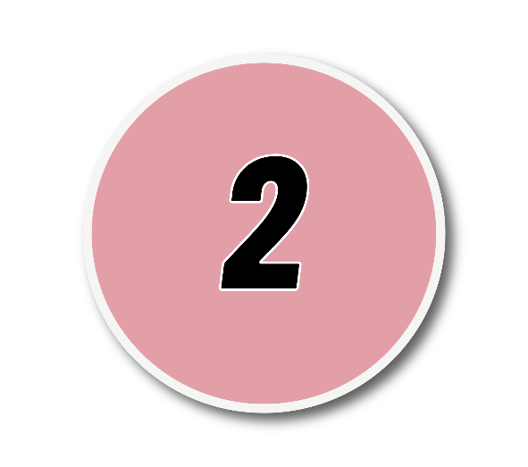
PERIODO
2 | Activo Circulante |  | Pasivos
 | Capital de trabajo requerido | $2,462,516.67 |  | $0.00
 | Activo No Circulante |  | Capital Contable
 | Terreno | $100,000.00 | Capital Social | $1,800,000.00
 | Construcción de Infraestructura | $500,000.00 | UTILIDAD DEL EJERCICIO | $1,869,183.33
 | Depreciación de infraestructura | -$33,333.33
 | Maquinaria nueva | $1,000,000.00
 | Depreciación de maquinaria | -$360,000.00
 | TOTAL ACTIVO | $3,669,183.33 | PASIVOS+CAPITAL= | $3,669,183.33


PERIODO
3 | Activo Circulante |  | Pasivos
 | Capital de trabajo requerido | $3,559,565.47 |  | $0.00
 | Activo No Circulante |  | Capital Contable
 | Terreno | $100,000.00 | Capital Social | $1,800,000.00
 | Construcción de Infraestructura | $500,000.00 | UTILIDAD DEL EJERCICIO | $2,769,565.47
 | Depreciación de infraestructura | -$50,000.00
 | Maquinaria nueva | $1,000,000.00
 | Depreciación de maquinaria | -$540,000.00
 | TOTAL ACTIVO | $4,569,565.47 | PASIVOS+CAPITAL= | $4,569,565.47


PERIODO
4 | Activo Circulante |  | Pasivos
 | Capital de trabajo requerido | $4,606,585.45 |  | $0.00
 | Activo No Circulante |  | Capital Contable
 | Terreno | $100,000.00 | Capital Social | $1,800,000.00
 | Construcción de Infraestructura | $500,000.00 | UTILIDAD DEL EJERCICIO | $3,619,918.78
 | Depreciación de infraestructura | -$66,666.67
 | Maquinaria nueva | $1,000,000.00
 | Depreciación de maquinaria | -$720,000.00
 | TOTAL ACTIVO | $5,419,918.78 | PASIVOS+CAPITAL= | $5,419,918.78


PERIODO
5 | Activo Circulante |  | Pasivos
 | Capital de trabajo requerido | $5,577,484.08 |  | $0.00
 | Activo No Circulante |  | Capital Contable
 | Terreno | $100,000.00 | Capital Social | $1,800,000.00
 | Construcción de Infraestructura | $500,000.00 | UTILIDAD DEL EJERCICIO | $4,394,150.74
 | Depreciación de infraestructura | -$83,333.33
 | Maquinaria nueva | $1,000,000.00
 | Depreciación de maquinaria | -$900,000.00
 | TOTAL ACTIVO | $6,194,150.74 | PASIVOS+CAPITAL= | $6,194,150.74


PERIODO
6 | Activo Circulante |  | Pasivos
 | Capital de trabajo requerido | $5,444,768.31 |  | $0.00
 | Activo No Circulante |  | Capital Contable
 | Terreno | $100,000.00 | Capital Social | $1,800,000.00
 | Construcción de Infraestructura | $500,000.00 | UTILIDAD DEL EJERCICIO | $4,964,768.31
 | Depreciación de infraestructura | -$100,000.00
 | Maquinaria nueva | $1,000,000.00
 | Depreciación de maquinaria | -$180,000.00
 | TOTAL ACTIVO | $6,764,768.31 | PASIVOS+CAPITAL= | $6,764,768.31


PERIODO
7 | Activo Circulante |  | Pasivos
 | Capital de trabajo requerido | $5,697,750.69 |  | $0.00
 | Activo No Circulante |  | Capital Contable
 | Terreno | $100,000.00 | Capital Social | $1,800,000.00
 | Construcción de Infraestructura | $500,000.00 | UTILIDAD DEL EJERCICIO | $5,021,084.02
 | Depreciación de infraestructura | -$116,666.67
 | Maquinaria nueva | $1,000,000.00
 | Depreciación de maquinaria | -$360,000.00
 | TOTAL ACTIVO | $6,821,084.02 | PASIVOS+CAPITAL= | $6,821,084.02


PERIODO
8 | Activo Circulante |  | Pasivos
 | Capital de trabajo requerido | $5,369,509.03 |  | $0.00
 | Activo No Circulante |  | Capital Contable
 | Terreno | $100,000.00 | Capital Social | $1,800,000.00
 | Construcción de Infraestructura | $500,000.00 | UTILIDAD DEL EJERCICIO | $4,496,175.70
 | Depreciación de infraestructura | -$133,333.33
 | Maquinaria nueva | $1,000,000.00
 | Depreciación de maquinaria | -$540,000.00
 | TOTAL ACTIVO | $6,296,175.70 | PASIVOS+CAPITAL= | $6,296,175.70


PERIODO
9 | Activo Circulante |  | Pasivos
 | Capital de trabajo requerido | $4,382,767.07 |  | $0.00
 | Activo No Circulante |  | Capital Contable
 | Terreno | $100,000.00 | Capital Social | $1,800,000.00
 | Construcción de Infraestructura | $500,000.00 | UTILIDAD DEL EJERCICIO | $3,312,767.07
 | Depreciación de infraestructura | -$150,000.00
 | Maquinaria nueva | $1,000,000.00
 | Depreciación de maquinaria | -$720,000.00
 | TOTAL ACTIVO | $5,112,767.07 | PASIVOS+CAPITAL= | $5,112,767.07


PERIODO
10 | Activo Circulante |  | Pasivos
 | Capital de trabajo requerido | $2,648,284.84 |  | $0.00
 | Activo No Circulante |  | Capital Contable
 | Terreno | $100,000.00 | Capital Social | $1,800,000.00
 | Construcción de Infraestructura | $500,000.00 | UTILIDAD DEL EJERCICIO | $1,381,618.18
 | Depreciación de infraestructura | -$166,666.67
 | Maquinaria nueva | $1,000,000.00
 | Depreciación de maquinaria | -$900,000.00
 | TOTAL ACTIVO | $3,181,618.18 | PASIVOS+CAPITAL= | $3,181,618.18

